Додаток_№1_форма_пропозиції
Додаток №1 до Запиту_3021SP
Фірмовий бланк
Форма цінової пропозиції
(Назва Учасника), надає свою пропозицію щодо участі у закупівлі IT обладнання (мережевий комутатор та хмарний шлюз для монтажу в стійку)
Відомості про підприємство |  |  | Повне найменування учасника – суб’єкта господарювання
 |  |  | Ідентифікаційний код за ЄДРПОУ або реєстраційний номер облікової картки платника податків
 |  |  | Реквізити (адреса - юридична та фактична, телефон, факс, телефон для контактів, e-mail, розрахунковий рахунок)
Відомості про особу (осіб), які уповноважені представляти інтереси Учасника |  |  | (Прізвище, ім’я, по батькові, посада, контактний телефон)
Додаткова інформація: 1. Закупівля обладнання вказаних торгових марок необхідна з стандартизація мережевої ІТ-інфраструктури офісу, уніфікації наявного обладнання, зменшення витрат на адміністрування та обслуговування. 2. Учасник повинен вказати: торгову марку, виробника, артикул, детально зазначати технічні характеристики товару (у відповідності до всіх параметрів та вимог технічного опису). 3. Вартість пропозиції Учасника включає зберігання цілісності, доставку, розвантаження, занесення в приміщення за адресою: м. Київ, вул. Ділова, 3. 4. Товар має бути належно упакований. Тара повинна забезпечувати повну цілісність упакувань Товару при транспортуванні. 5. У разі виявлення неякісного товару або такого, що не відповідає умовам договору, учасник-переможець зобов’язаний замінити неякісний товар протягом 5 робочих днів з моменту виявлення неякісного товару на якісний без будь-якої додаткової оплати з боку замовника.
№ з/п | Найменування товарів | Технічні характеристики та опис | Кількість, шт | Найменування товарів Технічні характеристики та опис | Ціна, за одиницю, (з урахуванням всіх податків і зборів) * | Вартість, грн., (з урахуванням всіх податків і зборів) *
 | Запит** |  |  | Пропозиція (вказати модель, торгову марку, виробника, параметри та характеристики продукції, гарантійний термін, фото обов'язково)
1 | 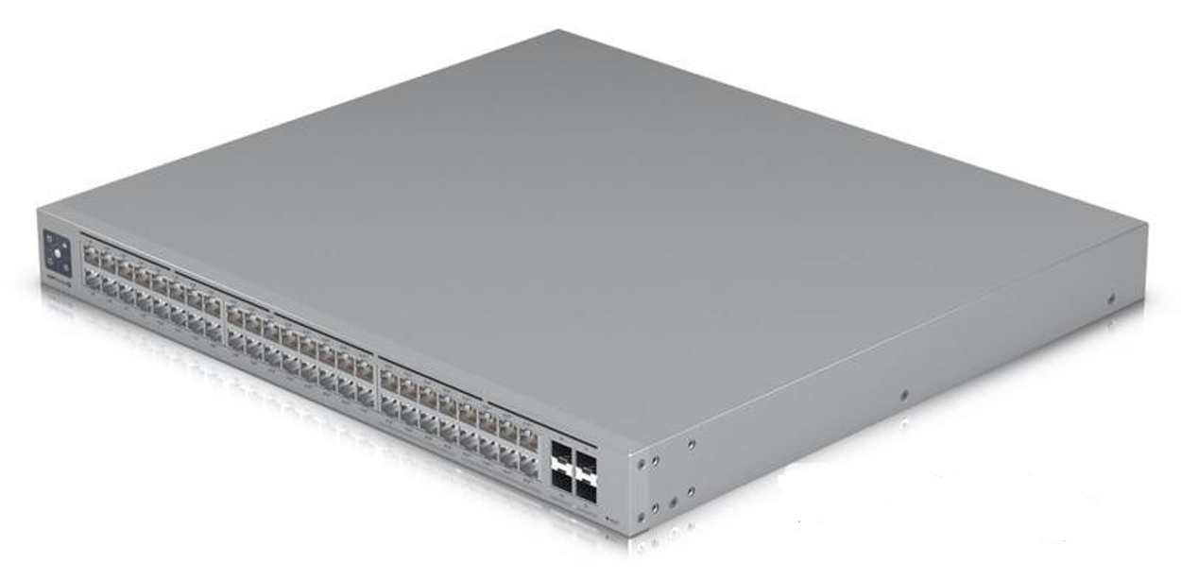 Мережевий комутатор Ethernet USW-PRO-MAX-48-POE UBIQUITI | Основні Форм-фактор: Для стійки Вид: Керований Рівень комутатора: 3й рівень Кількість LAN портів: 48 LAN портів Швидкість передачі даних: 32 x 10/100/1000 16 x 100/1000/2500 Мбіт/с Пропускна спроможність: 112 Gbps Внутрішня пропускна здатність: 224 Gbps Кількість SFP портів: 4 шт Швидкість SFP портів: 10 000 Мбіт/с Функції Для роботи з трафіком Управління потоком 802.3X Jumbo Frame - збільшені пакети Для моніторингу та діагностики несправностей Діагностика кабелю Електроживлення Power over Ethernet (PoE, стандарт IEEE 802.3af, IEEE 802.3at, IEEE 802.3bt) до 720 Вт потужності за PoE Додатково Споживана потужність: 820 Вт Робоча температура: Від –5 до +40 °C Робоча вологість: 10–90% Додатково Швидкість пересилання: 166,656 Mpps Живлення - внутрішнє: 820 Вт Макс. споживана потужність: 100 Вт (без урахування виходу PoE) Загальна доступна потужність PoE: 720 Вт LCM-дисплей UniFi 8.0.24 і вище Матеріал корпусу: Метал Габарити: 442.4 x 400 x 44 мм Вага: 6.2 кг Колір: Сірий Бренд: Ubiquiti EAN 0810084692721 Гарантія: 12 місяців | 2 |  |  | 0.00

2 | 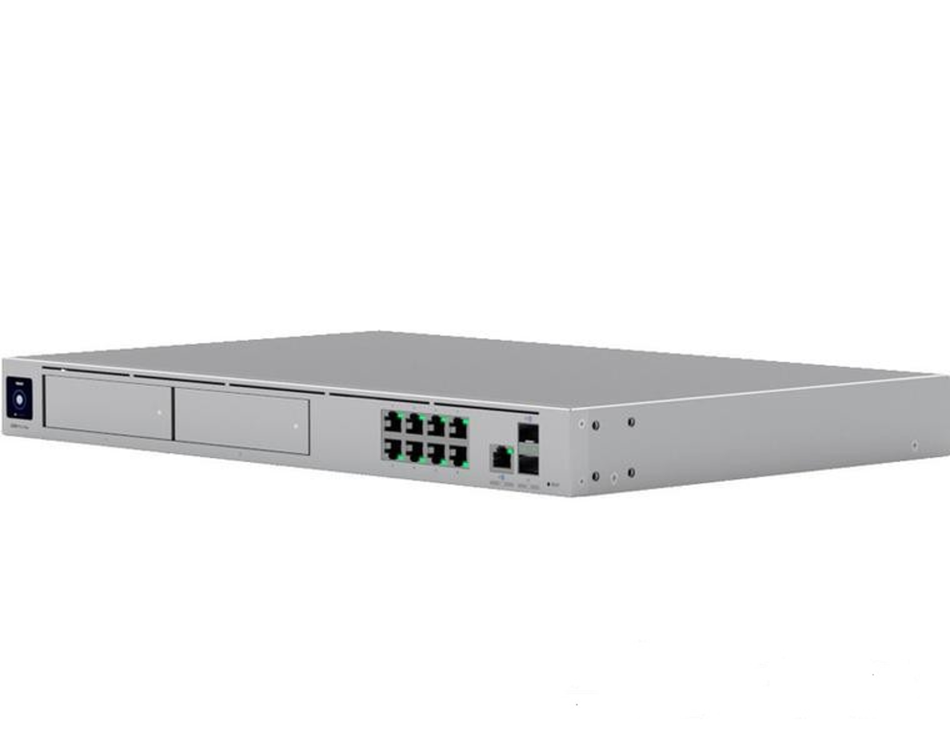 Ubiquiti rack-mount Cloud Gateway with 10 Gbps performance, multi-WAN load balancin (UDM-PRO-MAX-EU) | Частота процесора: 2000 МГц Обсяг оперативної пам'яті: 8000 MB Розмір вбудованої пам'яті: 32000 MB Порти та інтерфейси: (8 шт) GbE RJ45; (1 шт) 10G SFP+ ; (1 шт) 2.5 GbE RJ45 ; (1 шт) 10G SFP+ Потужність (макс): 100 Watts Живлення: 100-240V, 2А Кнопки Скидання заводських налаштувань Індикатори Ethernet - Зелений: зв'язок/активність SFP+ - Зелений: зв'язок/активність HDD – Білий: активність диска / Бурштиновий: помилка диска RPS - Блакитний: готове Кількість портів: RJ45-9, Кількість портів SFP+-2 Робоча вологість: від 5 до 95% Комплектація: UDM-Pro-Max Кабель живлення Комплект кріплень для встановлення у стійку Посібник користувача Корпус: Алюміній з ЧПУ, сталь SGCC Сертифікати: CE, FCC, IC Процесор: Quad-core ARM® Cortex®-A57 Робоча температура: -10 ° до 40 ° C Додаткові можливості: Надмірний WAN з відмовостійкістю та балансуванням навантаження WiFi QoS з точками доступу UniFi QoS на основі додатків, доменів та країн Ідентифікація типу програми та пристрою. Додатковий відмовостійкий Інтернет з резервним LTE. Звіти про якість Інтернету та збоїв. Правила брандмауера з урахуванням програм. Виявлення загроз IPS/IDS на основі сигнатур. Фільтрування контенту, країни, домену та реклами. Сегментація трафіку на основі VLAN/підмережі. Повний брандмауер із відстеженням стану. Безліцензійний: SD-WAN WireGuard, L2TP і OpenVPN-сервер OpenVPN-клієнт OpenVPN і IPsec Site-to-Site VPN Телепорт в один клік і VPN з ідентифікацією Маршрутизація WAN і VPN на основі політик DHCP-ретрансляція DHCP-сервер IGMPv6 ISP Захист від електростатичного розряду/ЕМІ - Повітря: ± 15 кВ, контакт: ± 8 кВ Розміри (Ш×В×Г): 44,2×4,3×28,5 см Вага 4,7 кг Гарантія 12 місяців | 2 |  |  | 0.00

Всього вартість пропозиції, грн* |  |  |  |  | 0.00
* Товариство Червоного Хреста України є громадською неприбутковою організацією і просить надати максимальні знижки на послуги/роботи, вказані у ціновій пропозиції.
** Закупівля відбувається одним лотом.
Пропозицію надати у форматі .pdf та у форматі Exel
Умови оплати (прописати): _______ ( у % післяплата / передплата) Термін поставки (прописати): _______ (календарних днів)
Примітка: вартість одиниці продукції та загальну вартість пропозиції потрібно заповнювати у гривнях, зазначаючи цифрове значення, яке має не більше двох знаків після коми.
Ми погоджуємось, що всі витрати, пов’язані з доставкою товару, завантажувально-розвантажувальними роботами, здійснюються за рахунок Постачальника відповідно до розподілу, вказаного у Додатку №2.
Ми ознайомлені та погоджуємося з Умовами типового Договору ТЧХУ (Додаток №2 до Запиту).
Ми погоджуємося з умовами, що Замовник має право розділити дану закупівлю між декількома постачальниками за умови наявності більш вигідних умов на різні позиції.
Ми погоджуємося з умовами, що Ви можете відхилити нашу чи всі надані пропозиції, та розуміємо, що Ви не обмежені у прийнятті будь-якої іншої пропозиції з більш вигідними для Вас умовами.
Ми погоджуємось зафіксувати цінову пропозицію протягом 90 календарних днів з дати подачі тендерної документації.
Подаючи свою пропозицію ми підтверджуємо повну комплектацію та відповідність умовам зазначеним в Запиті.
Учасники повинні надсилати цінові пропозиції з підписом і печаткою (за наявності).

Керівник організації/ФОП:____________________________ ( ____________________)
МП підпис ПІБ

